کاوه
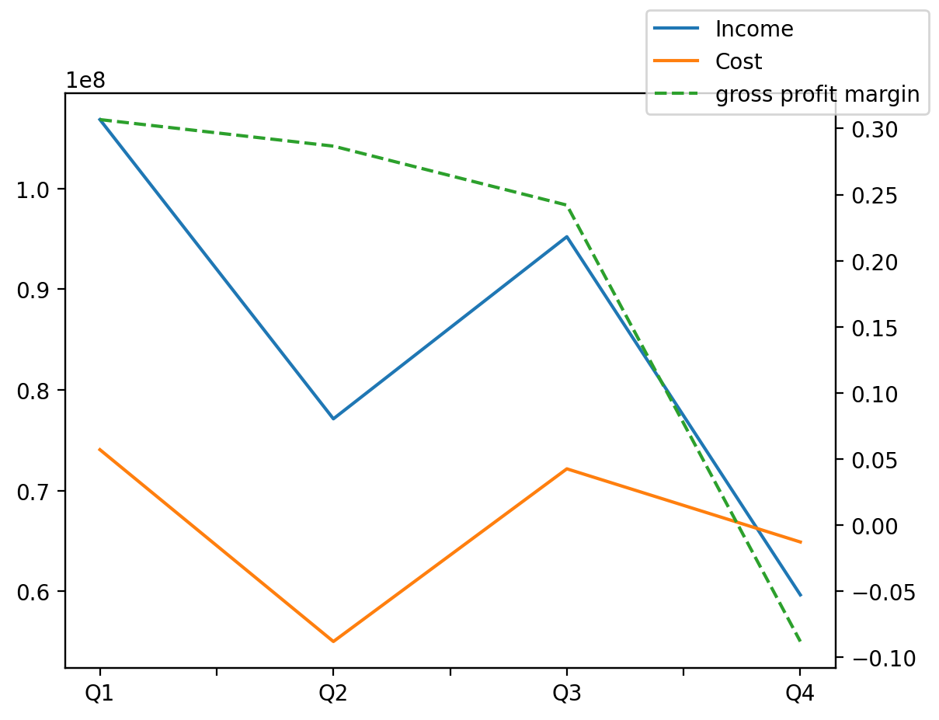
1402/12/29 | Q1 | Q2 | Q3 | Y | Q4 | Q2 / Q1 | Q3 / Q2 | Q4 / Q3
درآمد های عملیاتی | 106,836,872 | 77,128,209 | 95,208,728 | 338,821,869 | 59,648,060 | -28% | 23% | -37%
بهای تمام شده | (74,065,649) | (55,019,060) | (72,164,789) | (266,148,803) | (64,899,305) | -26% | 31% | -10%
سود(زیان)ناخالص | 32,771,223 | 22,109,149 | 23,043,939 | 72,673,066 | (5,251,245) | -33% | 4% | -123%
هزینه های عمومی اداری فروش | (1,225,165) | (736,644) | (1,089,972) | (4,014,898) | (963,117) | -40% | 48% | -12%
سود(زیان)عملیاتی | 32,017,299 | 23,292,557 | 23,416,009 | 77,140,714 | (1,585,151) | -27% | 1% | -107%
سایر درآمدهای غیر عملیاتی | (2,271,728) | 6,374,580 | (1,004,253) | 2,052,787 | (1,045,812) | -381% | -116% | 4%
سود(زیان)خالص | 26,967,496 | 23,559,327 | 18,525,397 | 65,156,582 | (3,895,638) | -13% | -21% | -121%
مواد مستقیم مصرفی | 47,805,901 | 35,195,067 | 33,276,779 | 141,933,415 | 25,655,668 | -26% | -5% | -23%
سربارتوليد | 27,317,690 | 22,620,636 | 32,959,251 | 120,395,527 | 37,497,950 | -17% | 46% | 14%

